Sheet1
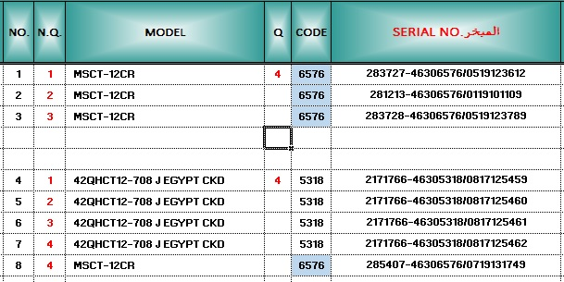
المسلسل | عداد الموديل بالترتيب فى نهاية كل موديل | الموديل | الكميات فقط فى اول خانة تحتوى على الكود | الكود | السريال
 | 1 | MSCT-12CR | 4 | 6576 | 283727-46306576/0519123612
 | 2 | MSCT-12CR | 4 | 6576 | 281213-46306576/0119101109
 | 3 | MSCT-12CR | 4 | 6576 | 283728-46306576/0519123789

 | 1 | 42QHCT12-708 J EGYPT CKD | 4 | 5318 | 2171766-46305318/08171254561
 | 2 | 42QHCT12-708 J EGYPT CKD | 4 | 5318 | 2171766-46305318/0817125451
 | 3 | 42QHCT12-708 J EGYPT CKD | 4 | 5318 | 2171766-46305318/0817125459
 | 4 | MSCT-12CR | 4 | 6576 | 285407-46306576/0719131746
 | 4 | 42QHCT12-708 J EGYPT CKD | 4 | 5318 | 2171766-46305318/0817125459

 | اريد معادلة للعدد كما في الصورة

